ACE rivisto
Marrubini G., Melzi C., Trattamento dei dati e progettazione degli esperimenti per le scienze chimiche e farmaceutiche, Mc-Graw-Hill, Milano 2024, Cap. 16.4, Es. 16.2 pp. 275-279.
Rielaborazione di un caso di studio originalmente presentato dal Prof. Riccardo Leardi, Università di Genova.
PC1 | PC2 | PC3 | R | P | M | D | R | P | M | D | average
1 | 0 | 0 | 7 | 6 | 6 | 9 | 75.0 | 83.3 | 50.0 | 87.5 | 74.0
0 | 1 | 0 | 6 | 5 | 5 | 10 | 50.0 | 66.7 | 25.0 | 100.0 | 60.4
0 | 0 | 1 | 4 | 4 | 4 | 3 | 0.0 | 50.0 | 0.0 | 12.5 | 15.6
Ottimizzazione della ricetta di una bevanda ACE (Arancia-Carota-Limone).
Il punto di partenza è quello della ricetta di una buona bevanda ACE commerciale. Questa ha seguente composizione
A - succo di arancia: 66.7% (v/v)
C - succo di carota: 16.7%
E- succo di limone 16.7%
Acqua q.b. fino a 100% - si diluisce quindi la miscela con acqua che rappresenta il 70% (v/v) del tutto ed è una quantità costante.
Da questa composizione di base si è creata una tabella con composizioni limite per i tre ingredienti
A: 0.6-0.8
C: 0.1-0.3
E: 0.1-0.3
E così si identifica il nuovo dominio sperimentale che ci interessa e che essendo una figura regolare consente di utilizzare le pseudocomponenti PC_{i} = (A; C; E) definite "automaticamente" dai vertici del triangolo trovato, ossia
PC1 =(0.8; 0.1; 0.1), PC2 = (0.6; 0.1; 0.3), PC3 = (0.6; 0.3; 01).
Ora con la matrice sperimentale delle pseudocomponenti corrispondente al modello cubico ridotto, si può ottimizzare la miscela preparando 7 prove:
Modello
Y = b1X1 + b2X2 + b3X3 + b12X1X2 + b13X1X3 + b23X2X3 + b123X1X2X3
Il dataset di questo esercizio contiene i risultati delle prove condotte dopo avere datoa 4 assessor (R, P, M, D) le bevande preparate.
Ogni assessor ha dato un punteggio compreso tra 0 (pessimo) e 10 (ottimo) alla bevanda. I punteggi sono stati poi normalizzati a 100 e si è calcolata la media di tutti i punteggi. Questa media è stata usata come risposta per calcolare i coefficienti del modello.
b1 74.0
b2 60.4
b3 15.6
b12 68.8
b13 -70.8
b23 48.0
b123 -137.9
Le condizioni ottimali sono nella regione blu del grafico della risposta.
Un punto ottimale sembra essere quello di coordinate (0.6; 0.4; 0) in cui il modello predice una risposta Y = 85.1.
Dato il risultato, ora bisogna riconvertire le pseudocomponenti nelle variabili originali.
Per fare ciò si moltiplicano le coordinate del punto di ottimo (0.6 0.4 0) per i termini della matrice delle pseudocomponenti e si sommano i risultati per avere le coordinate del punto nello spazio delle variabili originarie.
A: succo di arancia 72%
C: succo di carota 18%
E: succo di limone 10%
0.5 | 0.5 | 0 | 8 | 7 | 7 | 7 | 100.0 | 100.0 | 75.0 | 62.5 | 84.4
0.5 | 0 | 0.5 | 5 | 3 | 6 | 2 | 25.0 | 33.3 | 50.0 | 0.0 | 27.1
0 | 0.5 | 0.5 | 6 | 7 | 5 | 4 | 50.0 | 100.0 | 25.0 | 25.0 | 50.0
0.3333 | 0.3333 | 0.3333 | 5 | 1 | 8 | 8 | 25.0 | 0.0 | 100.0 | 75.0 | 50.0
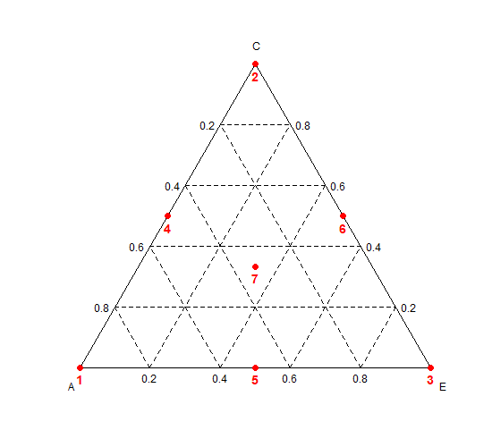
PC1 (0.8; 0.1; 0.1)
PC2 (0.6; 0.1; 0.3)
PC3 (0.6; 0.3; 0.1)
PC_{i} (A; C; E)
 |  |  |  |  |  |  |  |  |  |  | A | C | E
PC1 (0.8, 0.1, 0.1) |  |  |  |  |  |  |  |  |  |  | 1 | 0 | 0
PC2 (0.6, 0.3, 0.1) |  |  |  |  |  |  |  |  |  |  | 0 | 1 | 0
PC3 (0.6, 0.1, 0.3) |  |  |  |  |  |  |  |  |  |  | 0 | 0 | 1
 |  |  |  |  |  |  |  |  |  |  | 0.5 | 0.5 | 0
 |  |  |  |  |  |  |  |  |  |  | 0.5 | 0 | 0.5
 |  |  |  |  |  |  |  |  |  |  | 0 | 0.5 | 0.5
 |  |  |  |  |  |  |  |  |  |  | 0.3333 | 0.3333 | 0.3333

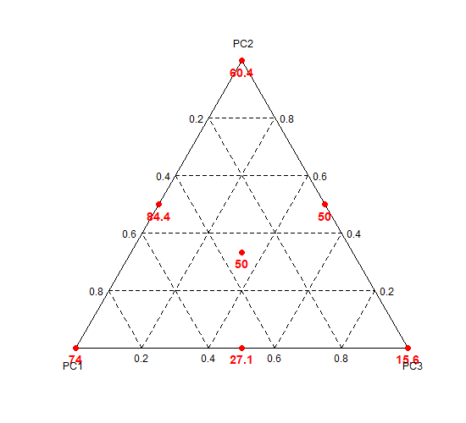
 |  |  |  |  |  |  |  |  |  |  |  |  |  | Vettore punto ottimo |  |  | Matrice delle pseudocomponenti
 |  |  |  |  |  |  |  |  |  |  |  |  |  | P |  |  | A | C | E
 |  |  |  |  |  |  |  |  |  |  |  |  |  | 0.6 |  | PC1 | 0.8 | 0.1 | 0.1
 |  |  |  |  |  |  |  |  |  |  |  |  |  | 0.4 |  | PC2 | 0.6 | 0.3 | 0.1
 |  |  |  |  |  |  |  |  |  |  |  |  |  | 0 |  | PC3 | 0.6 | 0.1 | 0.3
 |  |  |  |  |  |  |  |  |  |  |  |  |  |  | PxM
 |  |  |  |  |  |  |  |  |  |  |  |  |  |  |  |  | A | C | E
 |  |  |  |  |  |  |  |  |  |  |  |  |  |  |  | PC1 | 0.48 | 0.06 | 0.06
 |  |  |  |  |  |  |  |  |  |  |  |  |  |  |  | PC2 | 0.24 | 0.12 | 0.04
 |  |  |  |  |  |  |  |  |  |  |  |  |  |  |  | PC3 | 0 | 0 | 0
 |  |  |  |  |  |  |  |  |  |  |  |  |  |  |  |  | 0.72 | 0.18 | 0.1

